1
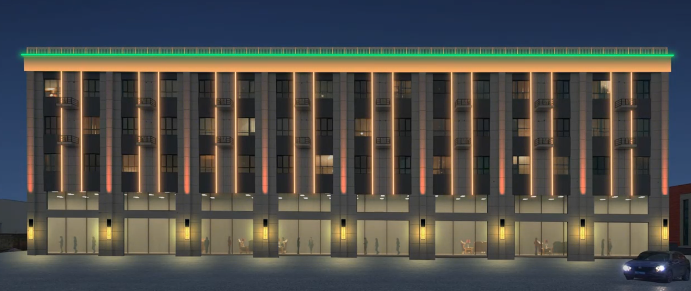
报价单
序号 | 名称 | 规格 | 单位 | 数量 | 设备单价 | 设备合计 | 安装单价 | 安装费合计 | 备注 | 产品示意图
1 | 线条灯 |  | 米 | 253 | 30 | 7590 | 0 | 0
2 | 洗墙灯 |  | 米 | 61 | 65 | 3965 | 0 | 0
3 | 一束光 |  | 台 | 9 | 160 | 1440 | 0 | 0
4 | 壁灯 |  | 台 | 9 | 450 | 4050 | 0 | 0
5 | 电源 |  | 台 | 16 | 45 | 720 | 0 | 0
6 | 控制器 |  | 台 | 1 | 260 | 260
7 | 线 | RVV-2*2.5 | 米 | 500 | 2.5 | 1250
8 | 线 | yjv-3*4 | 米 | 500 | 3 | 1500
9 | 高空作业车 |  |  | 5 | 900/天 | 4500
10 | 配电箱 |  | 台 | 1 | 500 | 500
11 | 人工 |  |  |  |  | 7500
12 | 总计 |  |  |  |  | 33275

1 (2)
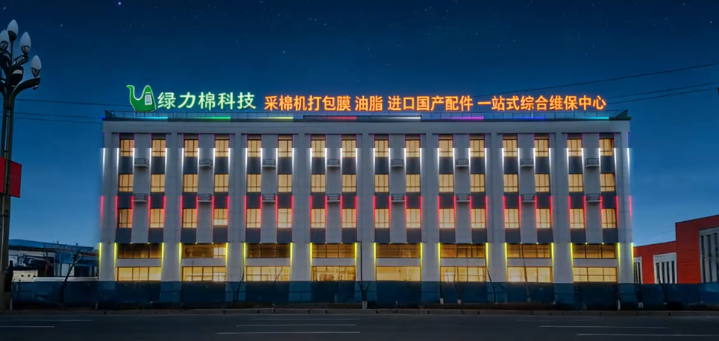
序号 | 名称 | 规格 | 单位 | 数量 | 设备单价 | 设备合计 | 安装单价 | 安装费合计 | 备注 | 产品示意图
1 | 线条灯 |  | 米 | 613 | 0 | 0 | 0 | 0 | 以最终数量为准
2 | 电源 |  | 台 | 26 | 0 | 0 | 0 | 0 | 以最终数量为准
3 | 控制器 |  | 台 | 2 |  |  |  |  | 以最终数量为准
4 | 线 | RVV-2*2.5 | 米 | 1000 |  |  |  |  | 以最终数量为准
5 | 线 | yjv-3*4 | 米 | 300 |  |  |  |  | 以最终数量为准
小计： |  |  |  |  | 0 |  | 0
总计：（设备+安装） |  |  |  |  | 0

